개발&DB
１） | 개발언어 | Java（Spring Framework )

２） | DB | Postgresql

３） | 장부 | VB-Report 8

DB
은행예금장
（社長建替）
합계잔액시산표
총계정원장

P/L ( 손익계산서 )
재무차대대조표
(대차대조표)
재무상태분석표

B/S ( 대차대조표)

화면구성
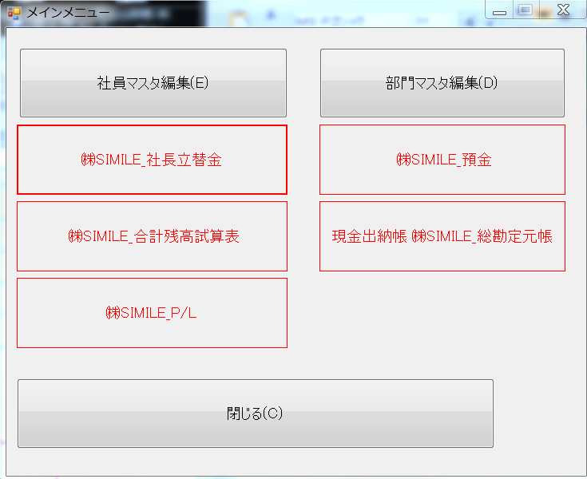
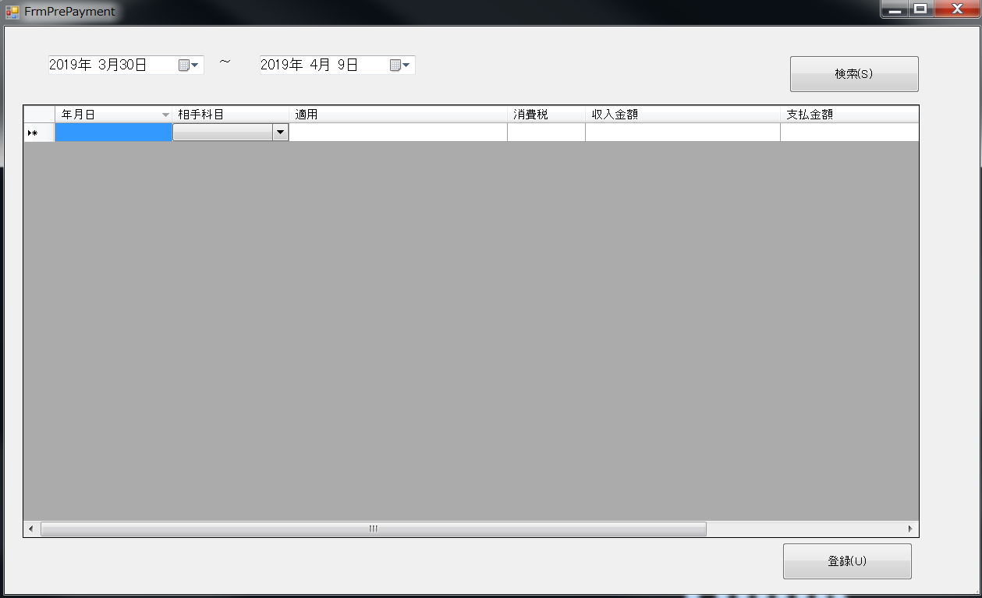
例）

장부
